3in2out normal
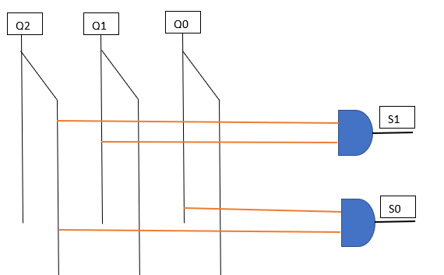
Q2 | Q1 | Q0 | S1 | S0
0 | 0 | 0 | 0 | 0
0 | 0 | 1 | 0 | 1
0 | 1 | 0 | 1 | 0
0 | 1 | 1 | 1 | 1
1 | 0 | 0 | 0 | 0
1 | 0 | 1 | 0 | 0
1 | 1 | 0 | 0 | 0
1 | 1 | 1 | 0 | 0

S1
Q0\Q2Q1 | 0 0 | 0 1 | 1 1 | 1 0
0 | 0 | 1 | * | * | S1 = not(Q2)*Q1
1 | 0 | 1 | * | *

S0
Q0\Q2Q1 | 0 0 | 0 1 | 1 1 | 1 0
0 | 0 | 0 | * | * | S0 = Q0*not(Q2)
1 | 1 | 1 | * | *

